Koneen tuottavuus
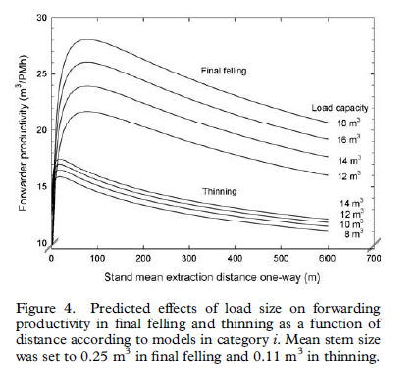
KUORMATRAKTORIN TUOTTAVUUS

Käyttötuntituotos |  | m3/h |  | Eriksson & Lindroos 2014
 | avohakkuu | 18 |  | Pitkän aikavälin koneseuranta
 | harvennus | 10
 | ensiharvennus | 8

Vuosituotos |  | m3 | %
 | avohakkuu | 17500 | 50
 | harvennus | 14000 | 40
 | ensiharvennus | 3500 | 10
 |  | 35000

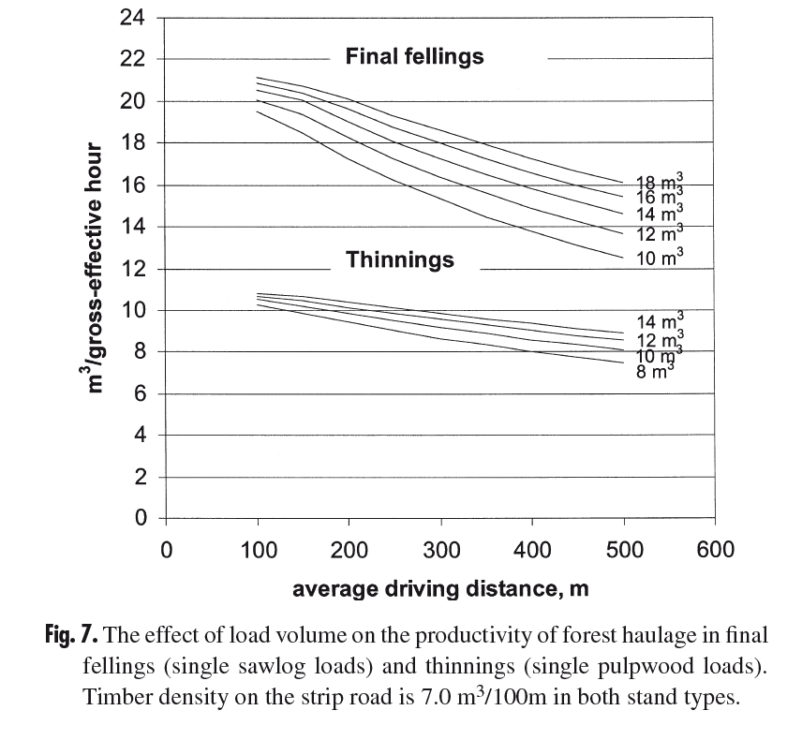
Käyttötunnit |  | h |  | Nurminen, Korpunen& Uusitalo 2006
 | avohakkuu | 972 |  | Pitkän ajan tuottavuus
 | harvennus | 1400 |  | Tehotuottavuuus kerrottu
 | ensiharvennus | 438
 |  | 2810 |  | 1.084 | 1.224 | 1.326816

HUOM!
Tuntikustannuslaskelman käyttötunnit ja
Todellisen tuotoksen tunnit tulee olla tasapainossa (eli suurin piirtein yhtä suuret)

